トップページ
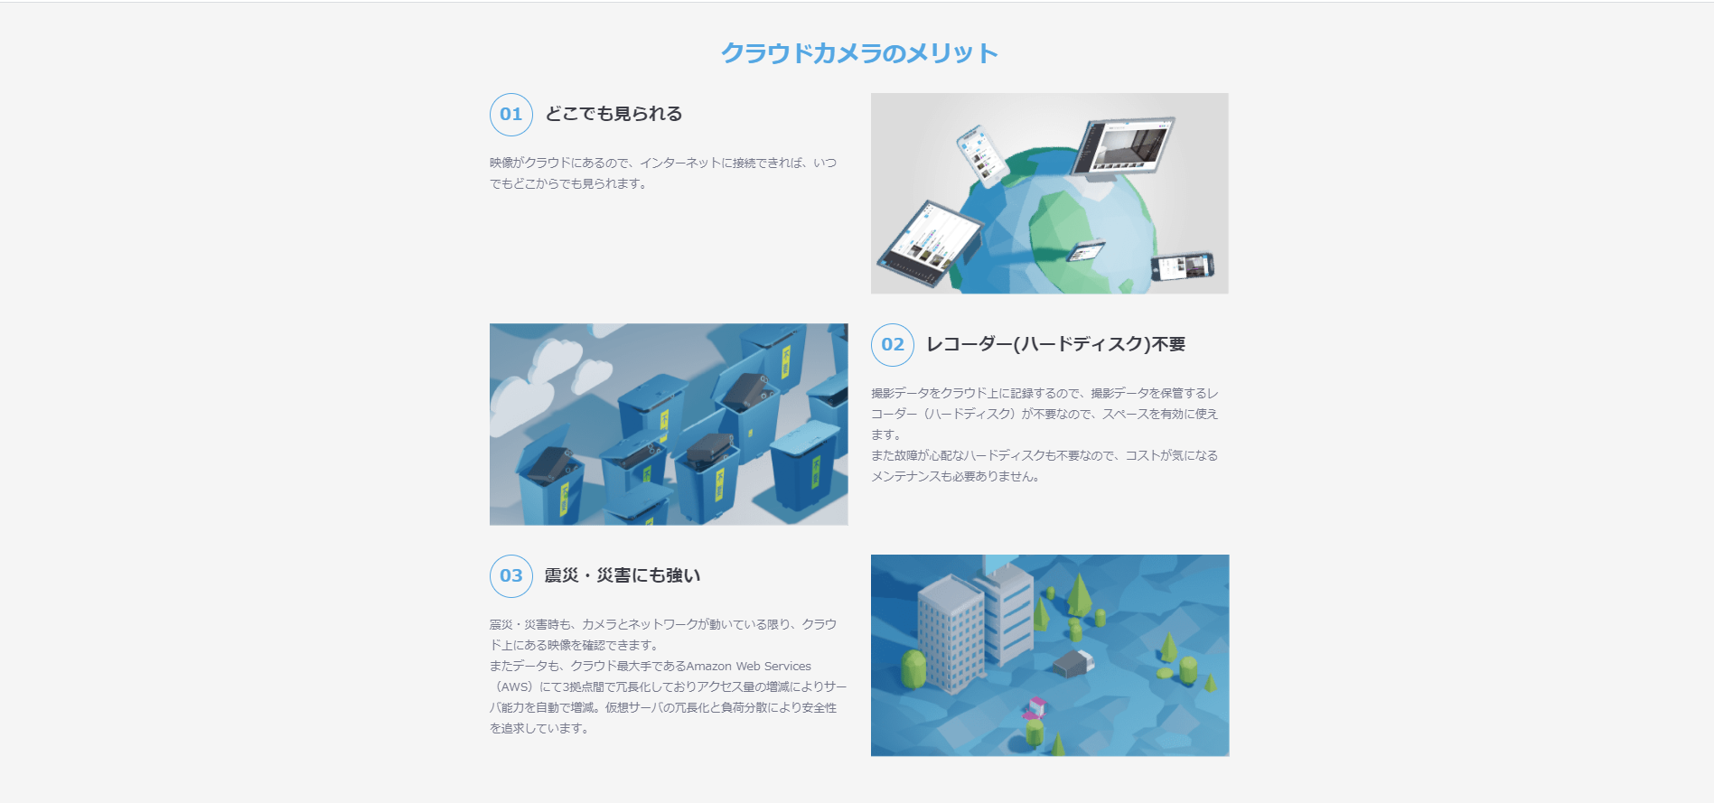
トップページ
 | 構成
 |  | メイン画面

 |  | 商品概要
 |  |  |  |  | 基本は参考サイト見ながら実装する
 |  | 商品の特徴(メリット) |  |  | ただし、文言は適当に変える。

 |  | 商品の特徴(活用)
 |  |  |  |  | 動画埋め込みだけ別途行う
 |  | 導入実績

 |  | 商品の特徴(できること）

 |  | 料金体系

 |  | よくある質問

 |  | お問い合わせ

×
 | メイン画面
 |  | 配置参考例
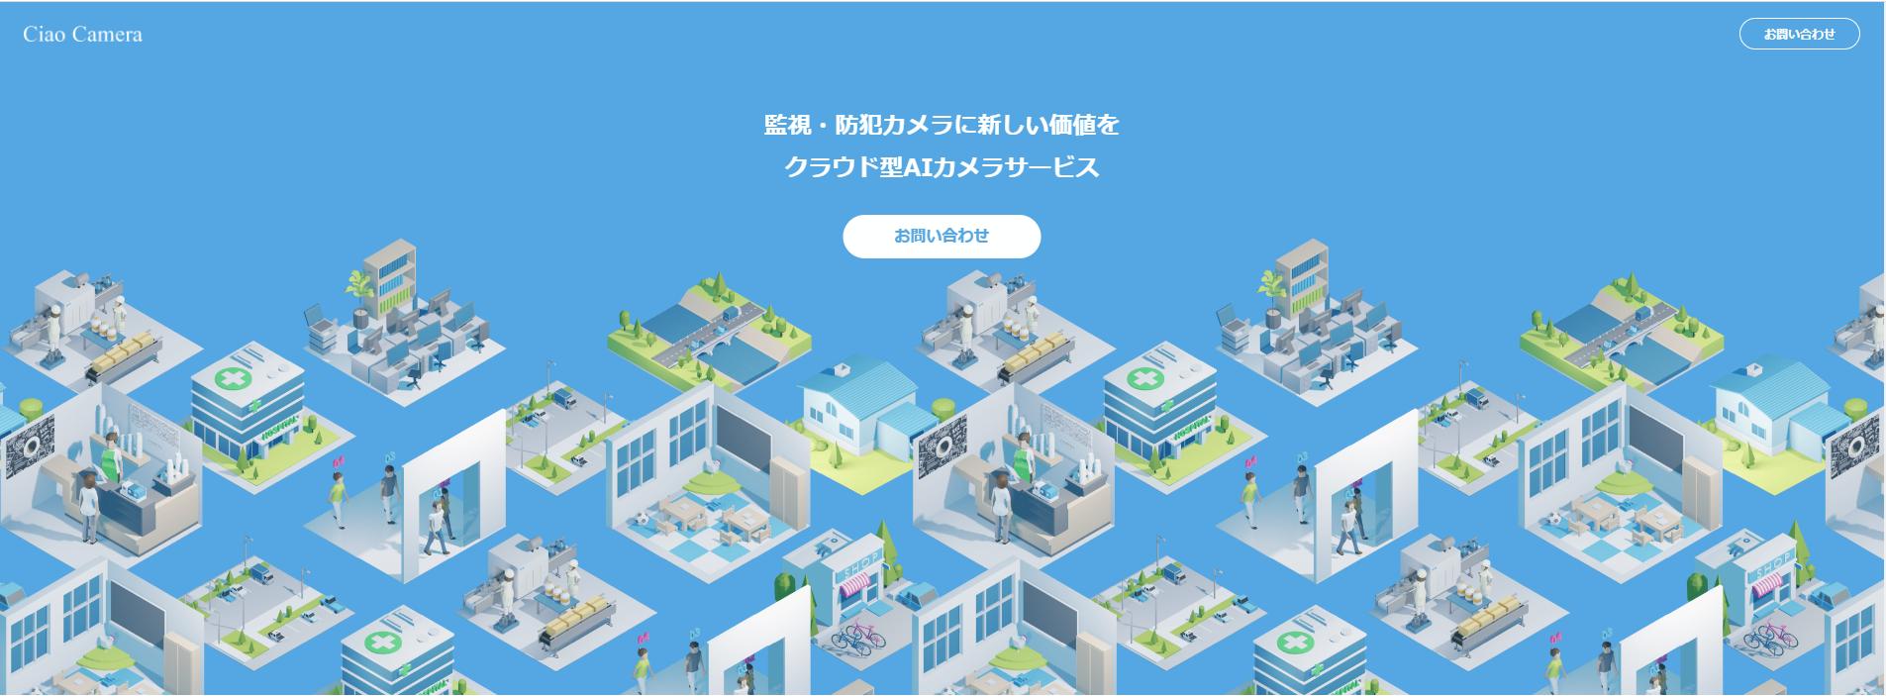
①

②

 |  |  | 全体 | 背景画像がゆっくり移るように、薄色にする。
 |  |  |  | スクロールでトップに固定する。

 |  |  | ① | ロゴ
 |  |  |  | パラグラフタグで代用
 |  |  |  | リンクでトップページに移動
 |  |  | ② | お問い合わせボタン
 |  |  |  | googleフォームを作成し、そこにリンクするように

 | 商品概要
 |  | 配置参考例
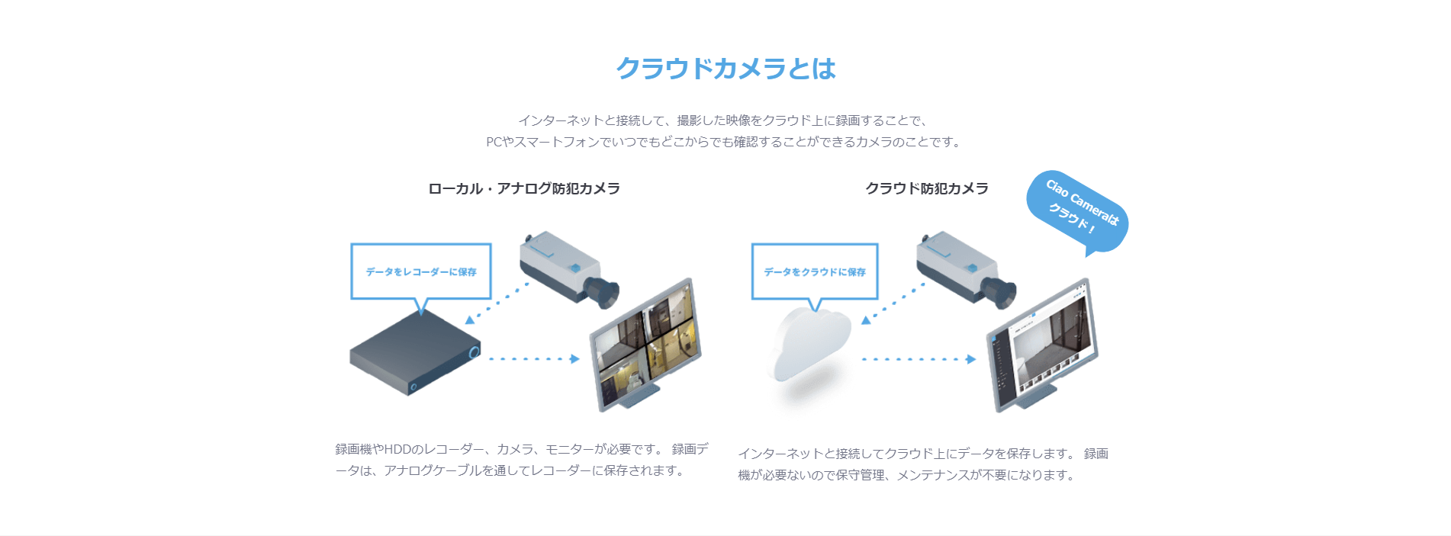

 | お知らせ
 |  | 配置参考例

お問い合わせフォーム例
